VS Code
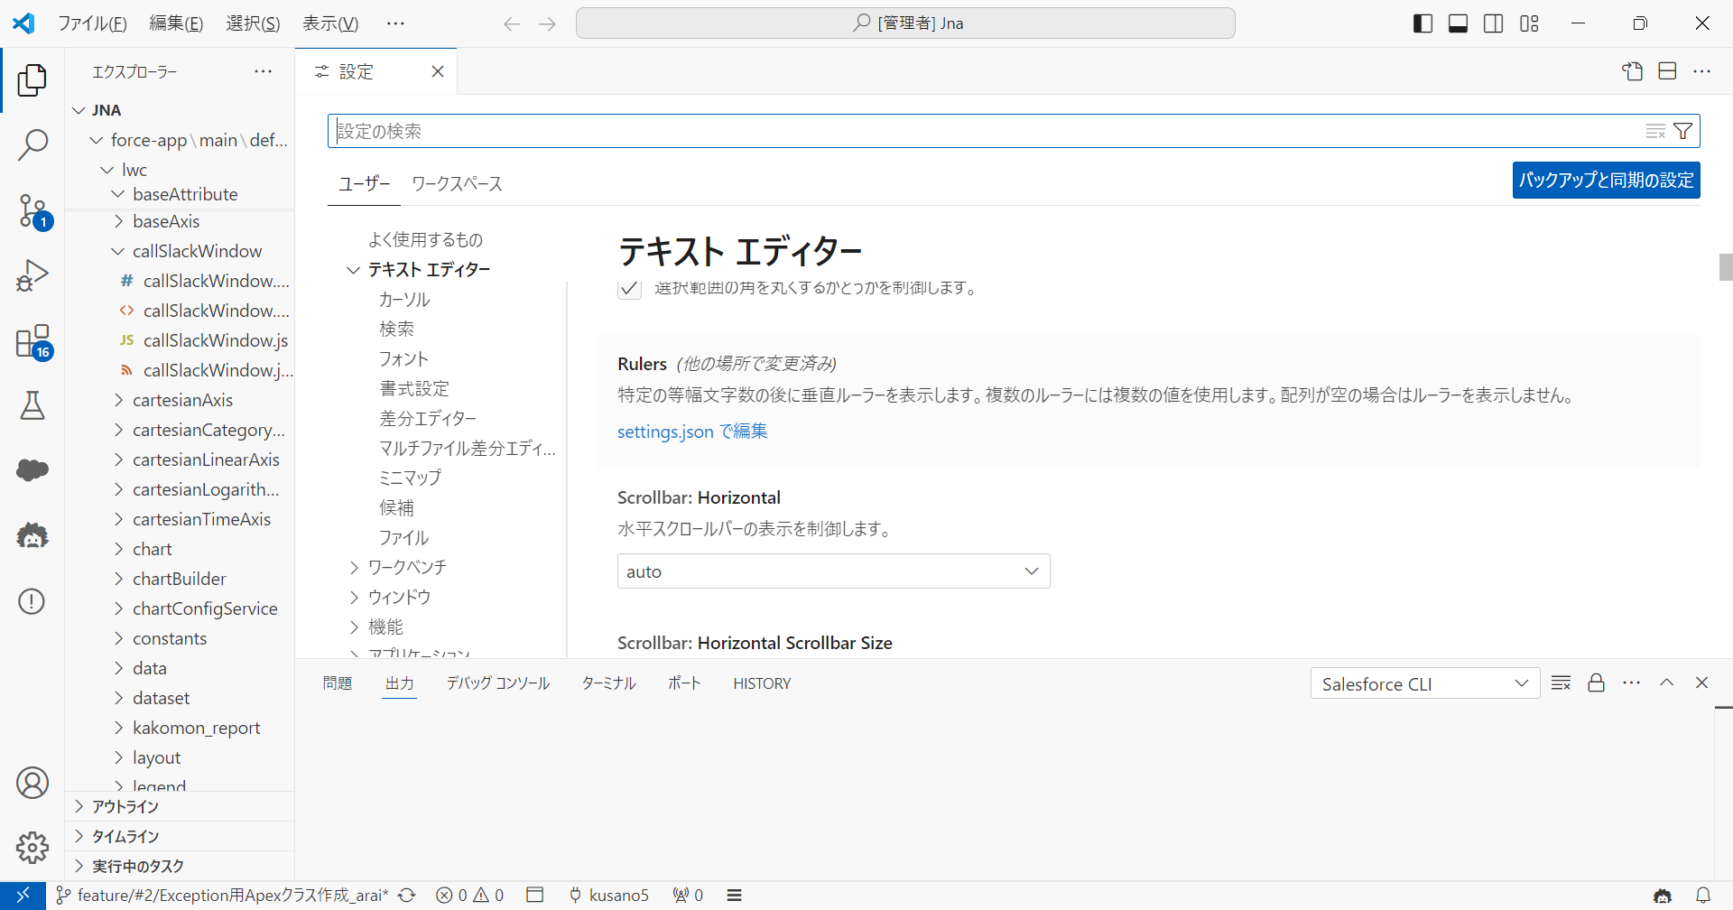
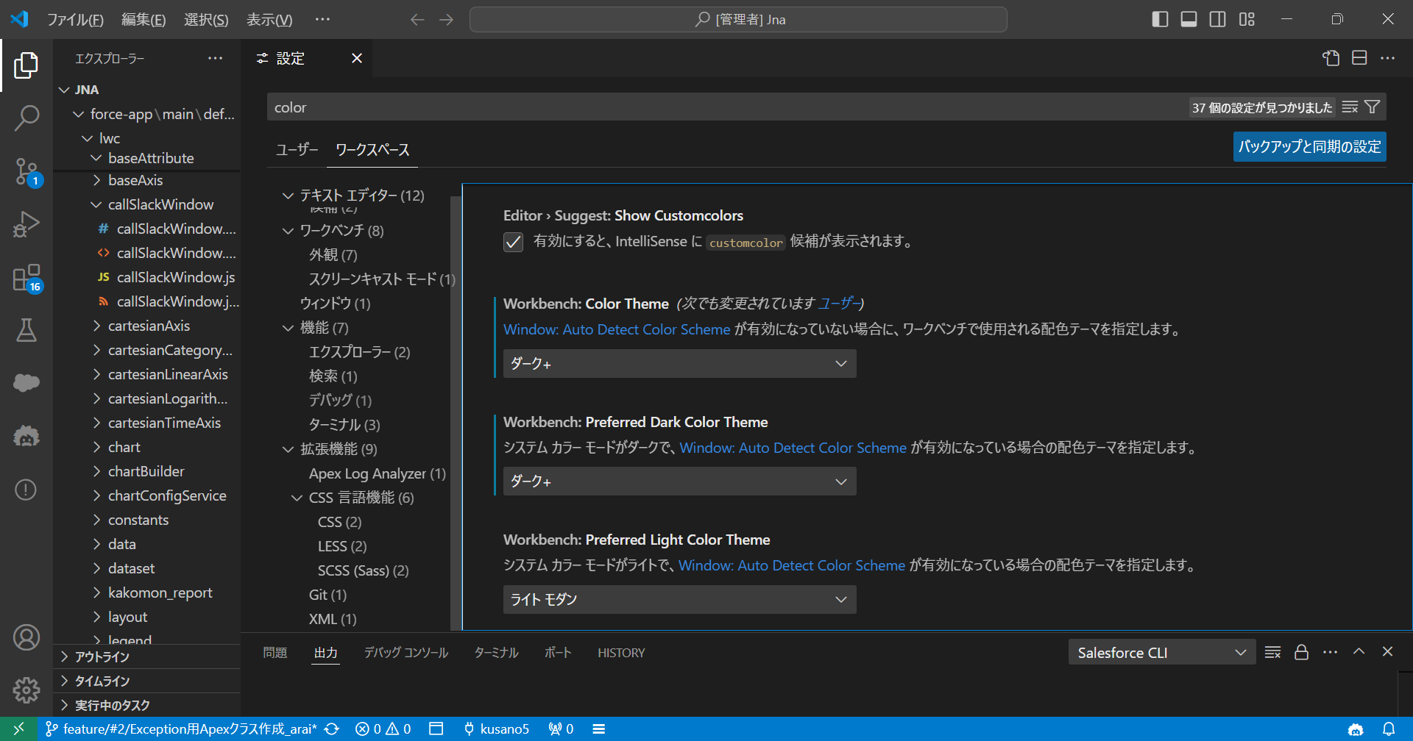
https://code.visualstudio.com/download

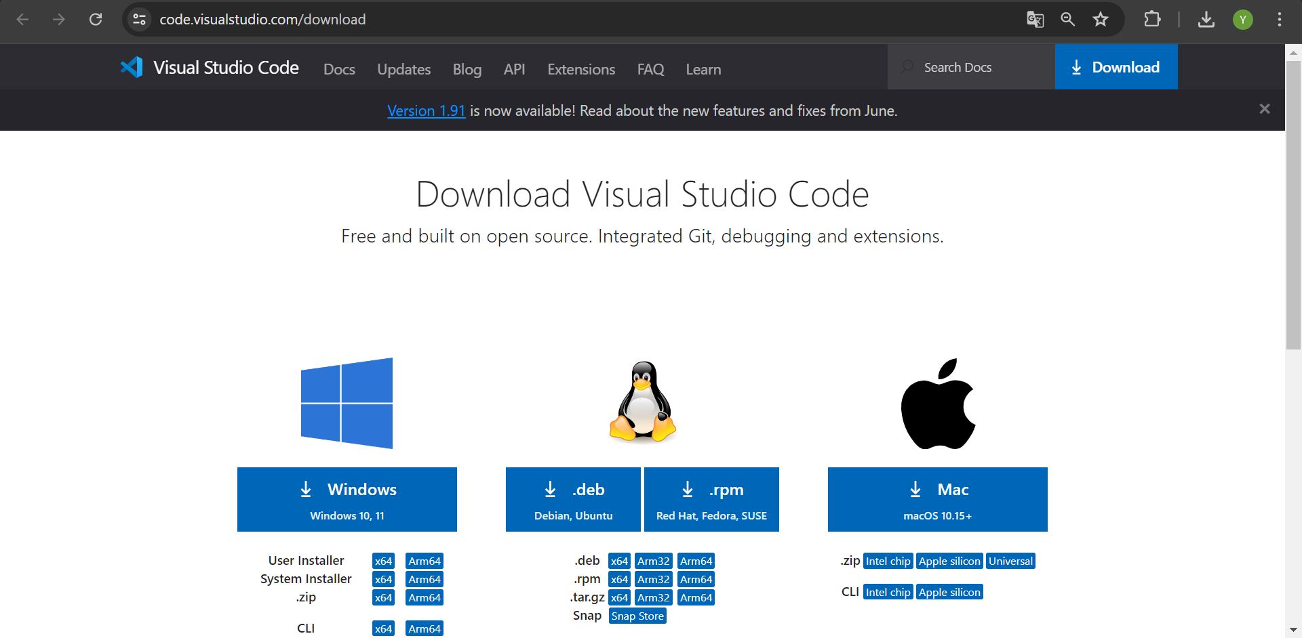

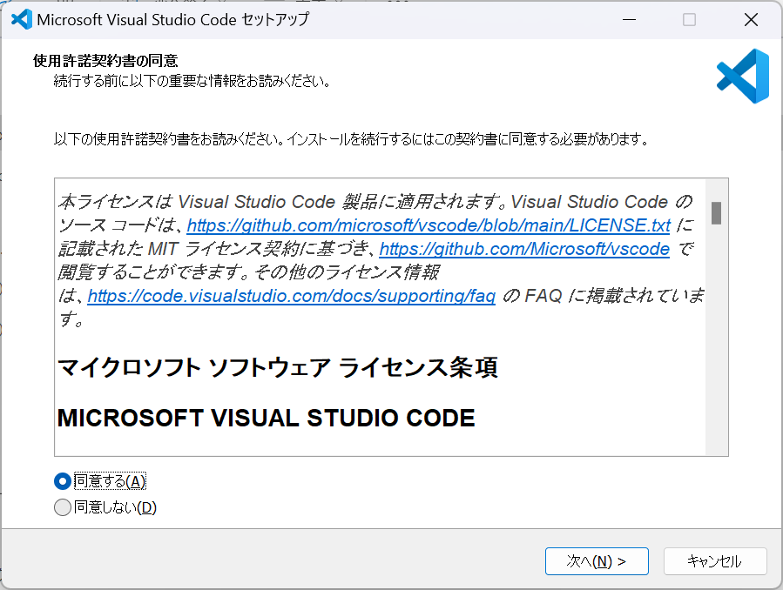

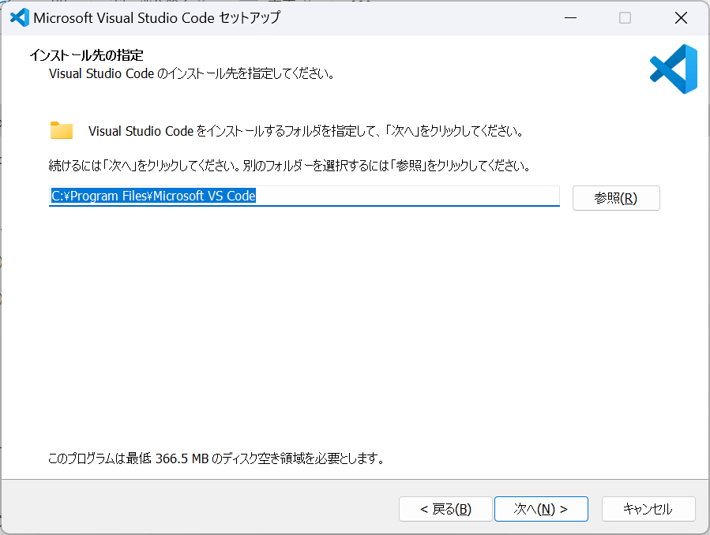

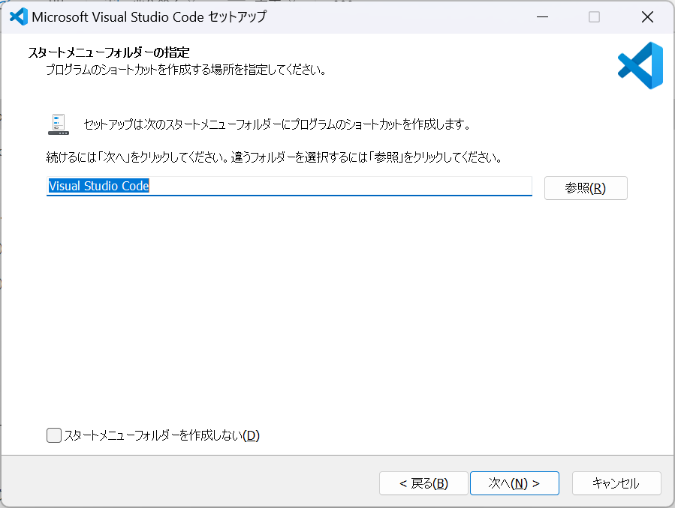

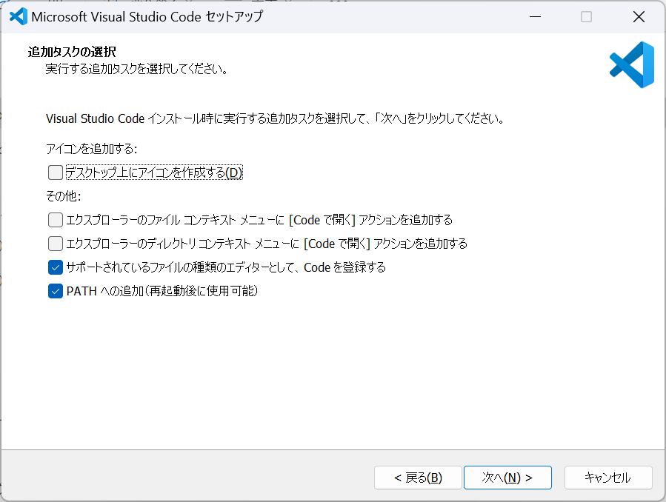

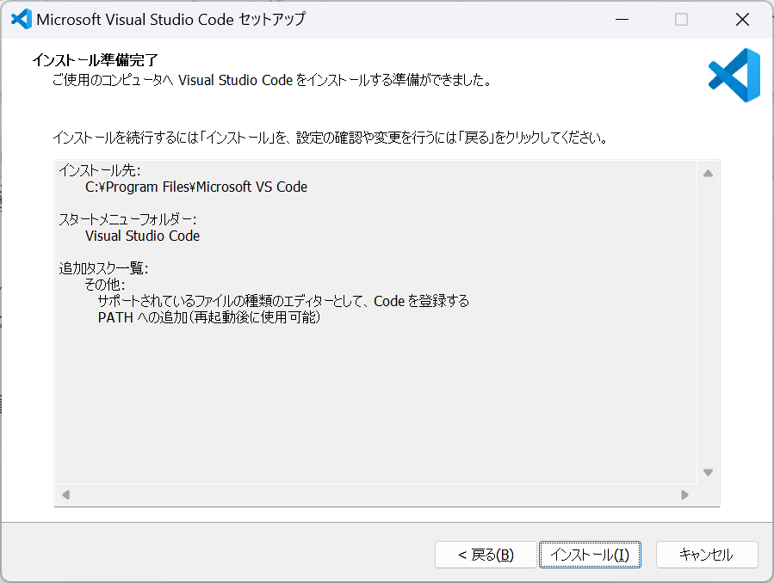

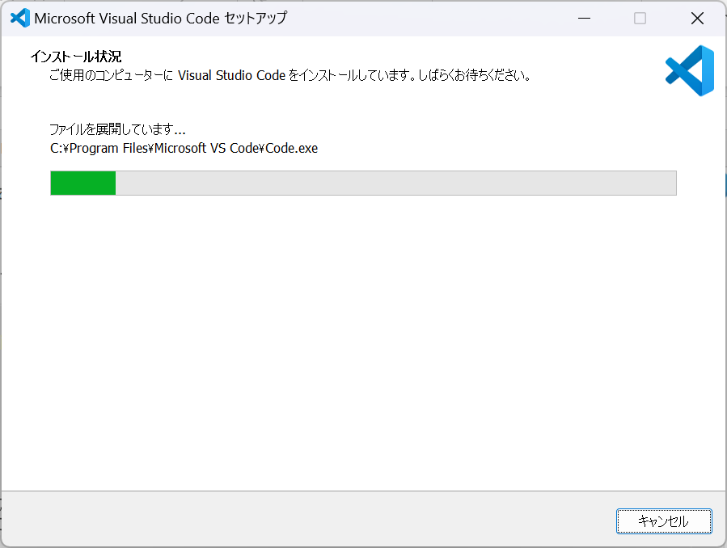

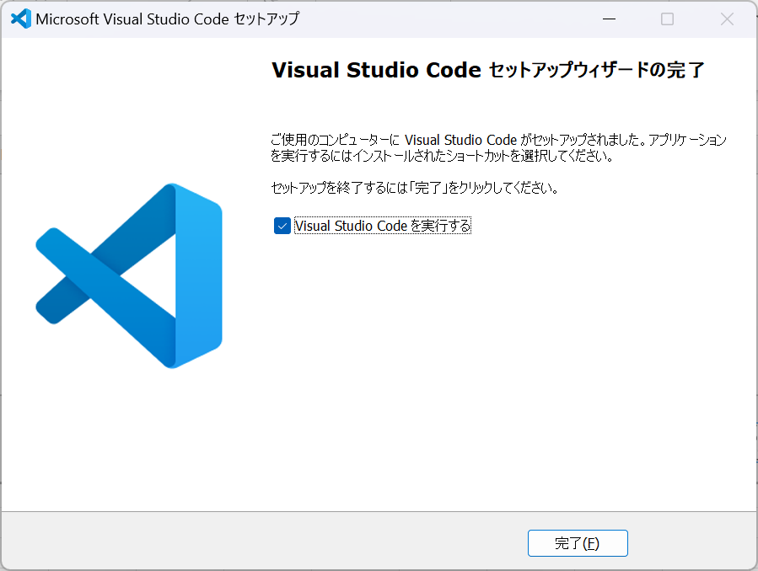

Crtl + ,

VS Code 拡張機能
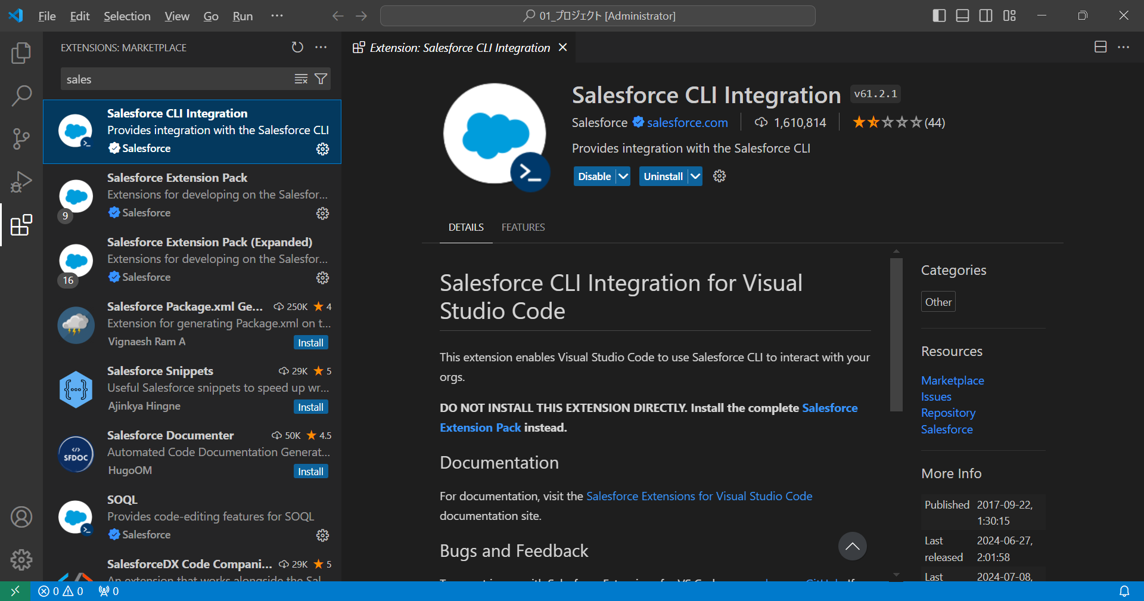

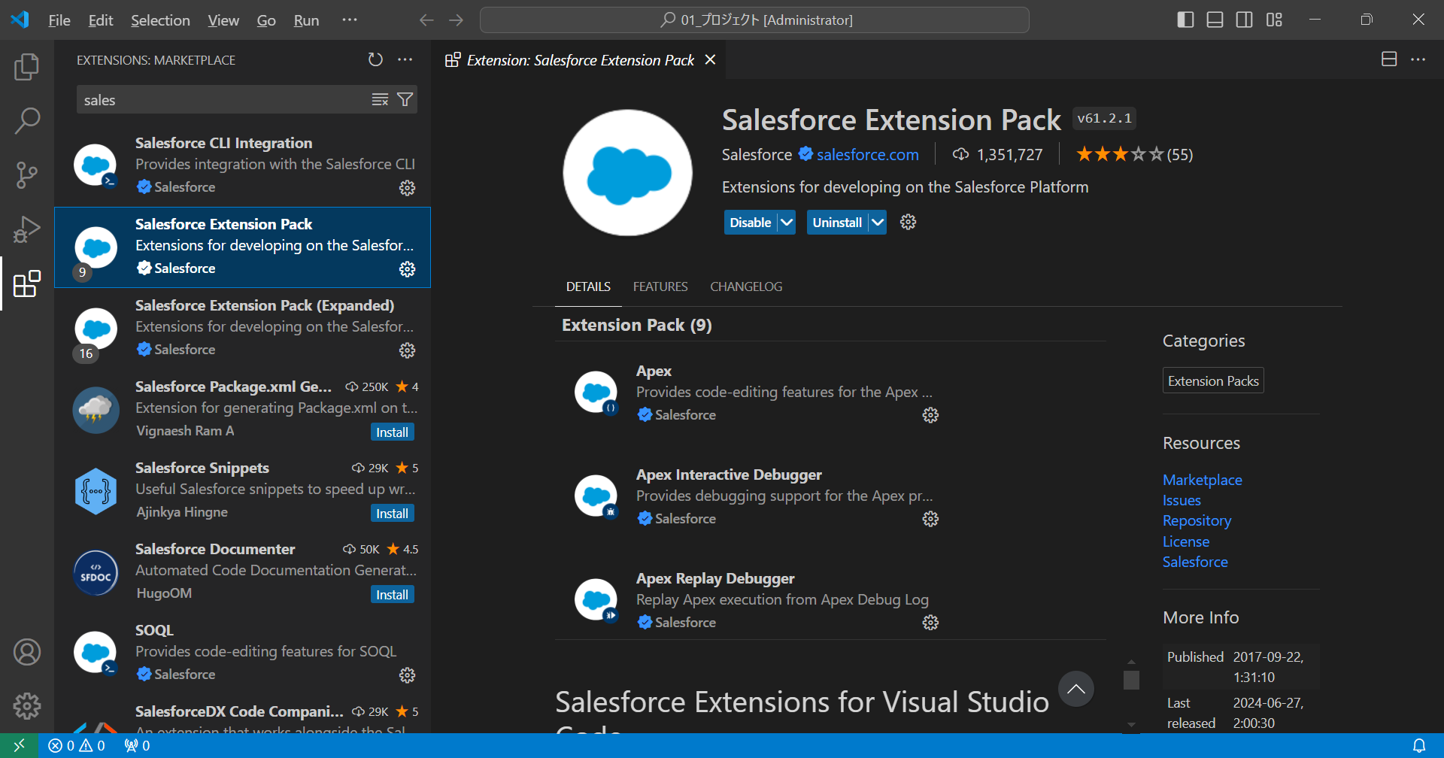

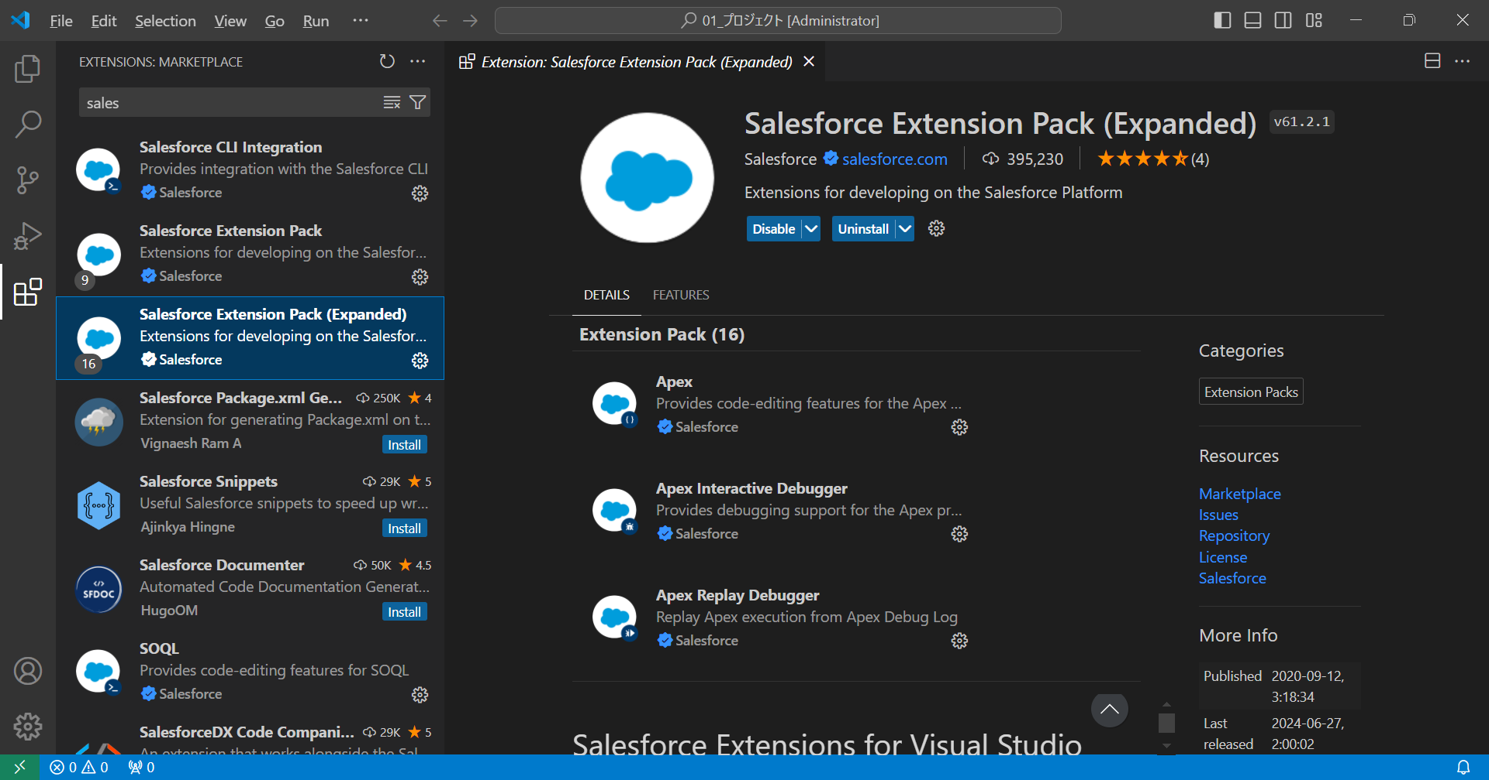

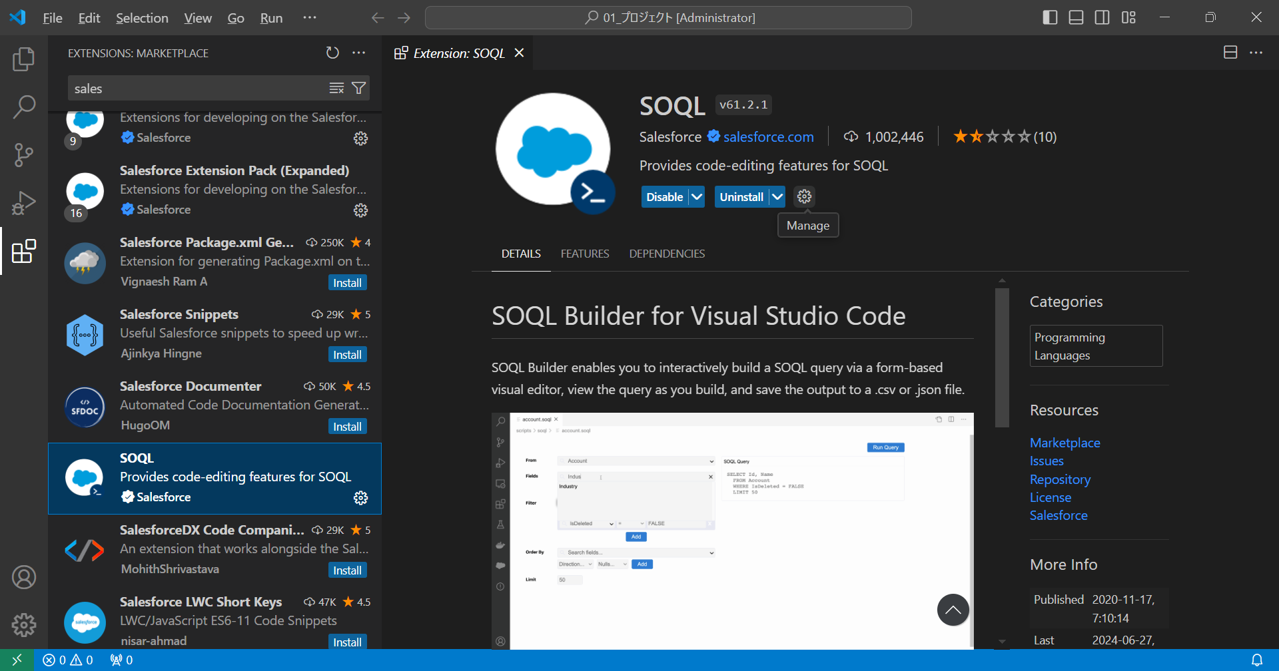

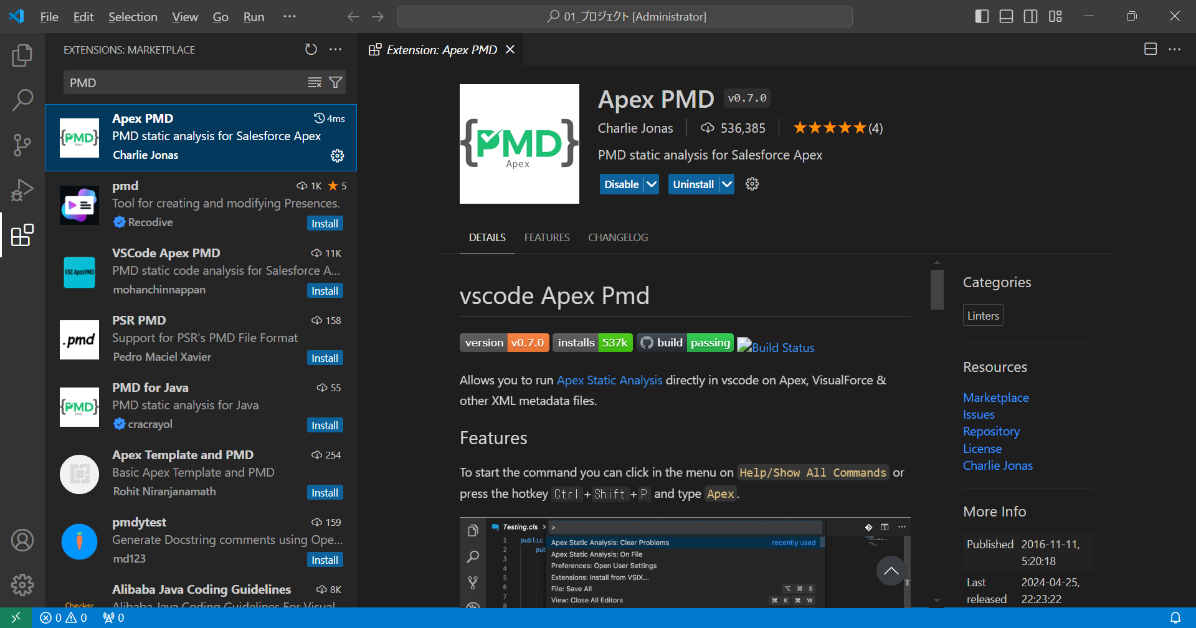

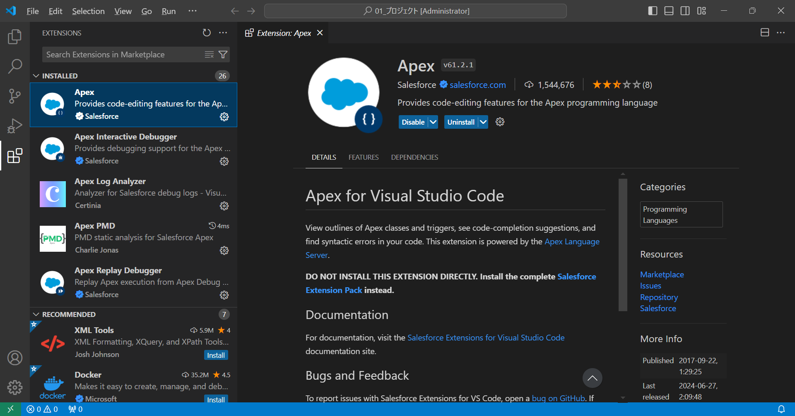

Salesforce CLI
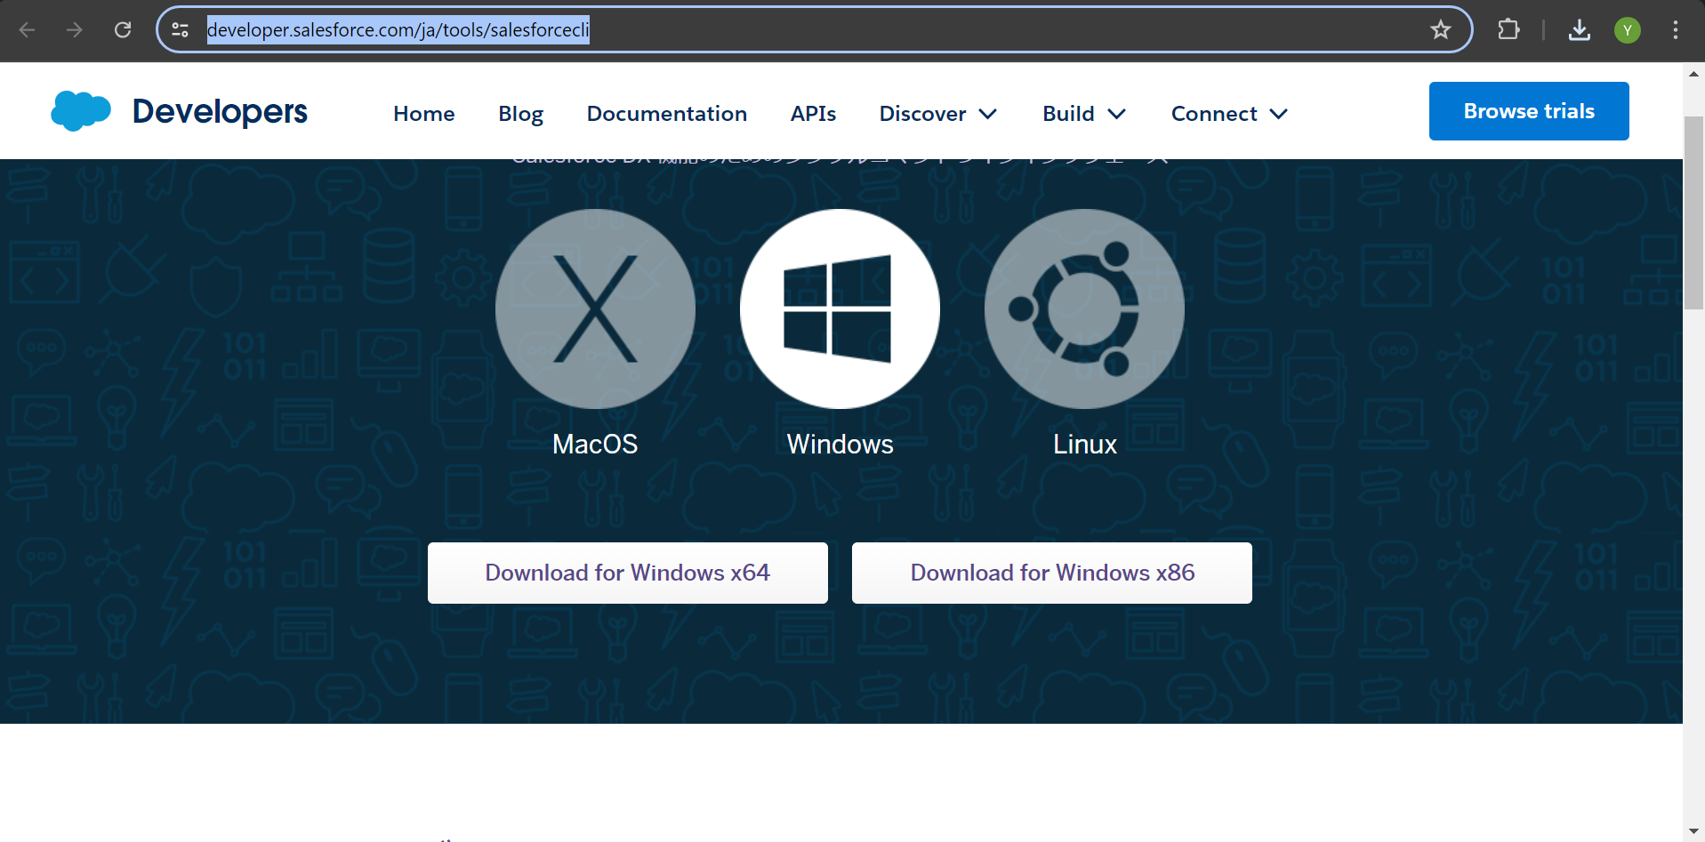
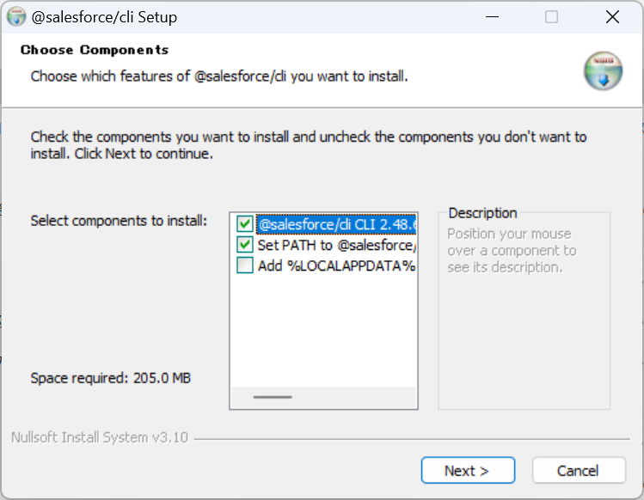
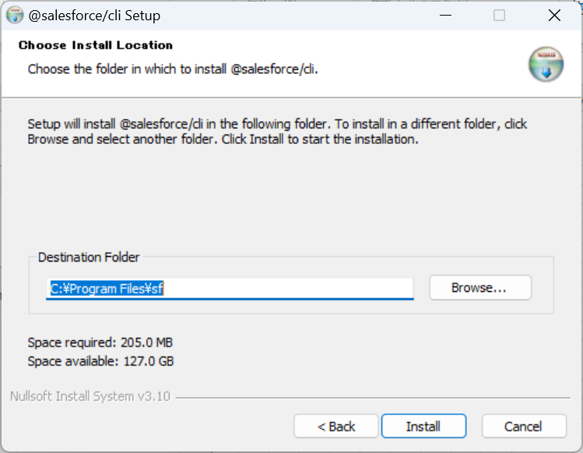
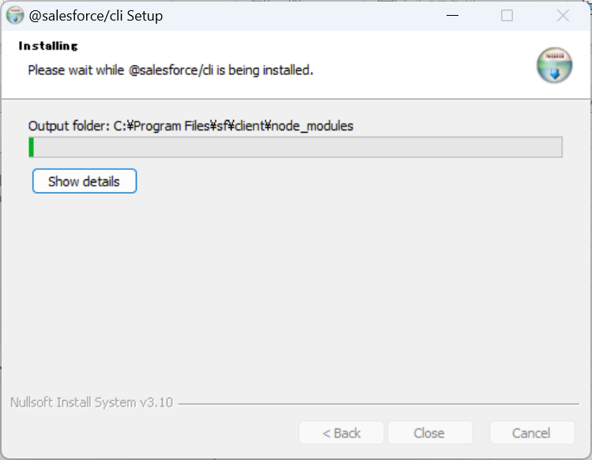
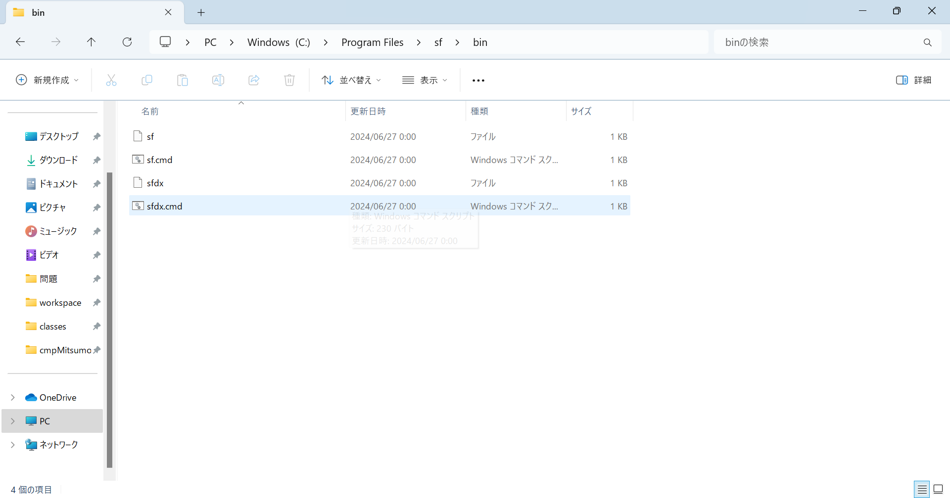
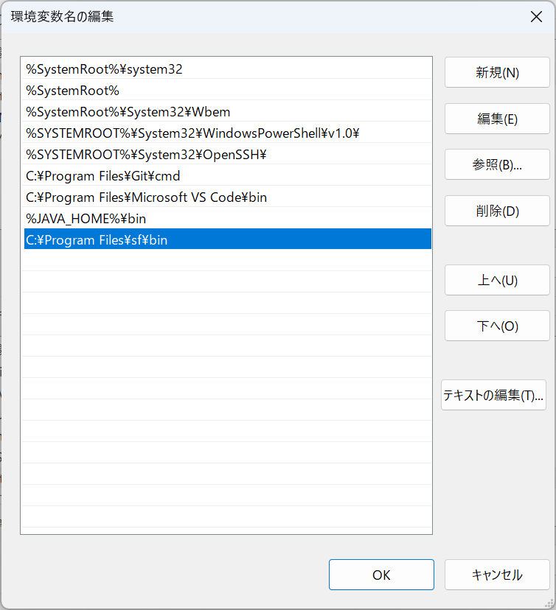
https://help.salesforce.com/s/articleView?id=sf.tpm_admin_task_deploy_source_code_using_sfdx.htm&type=5
https://developer.salesforce.com/ja/tools/salesforcecli

Salesforce プロジェクト作成手順
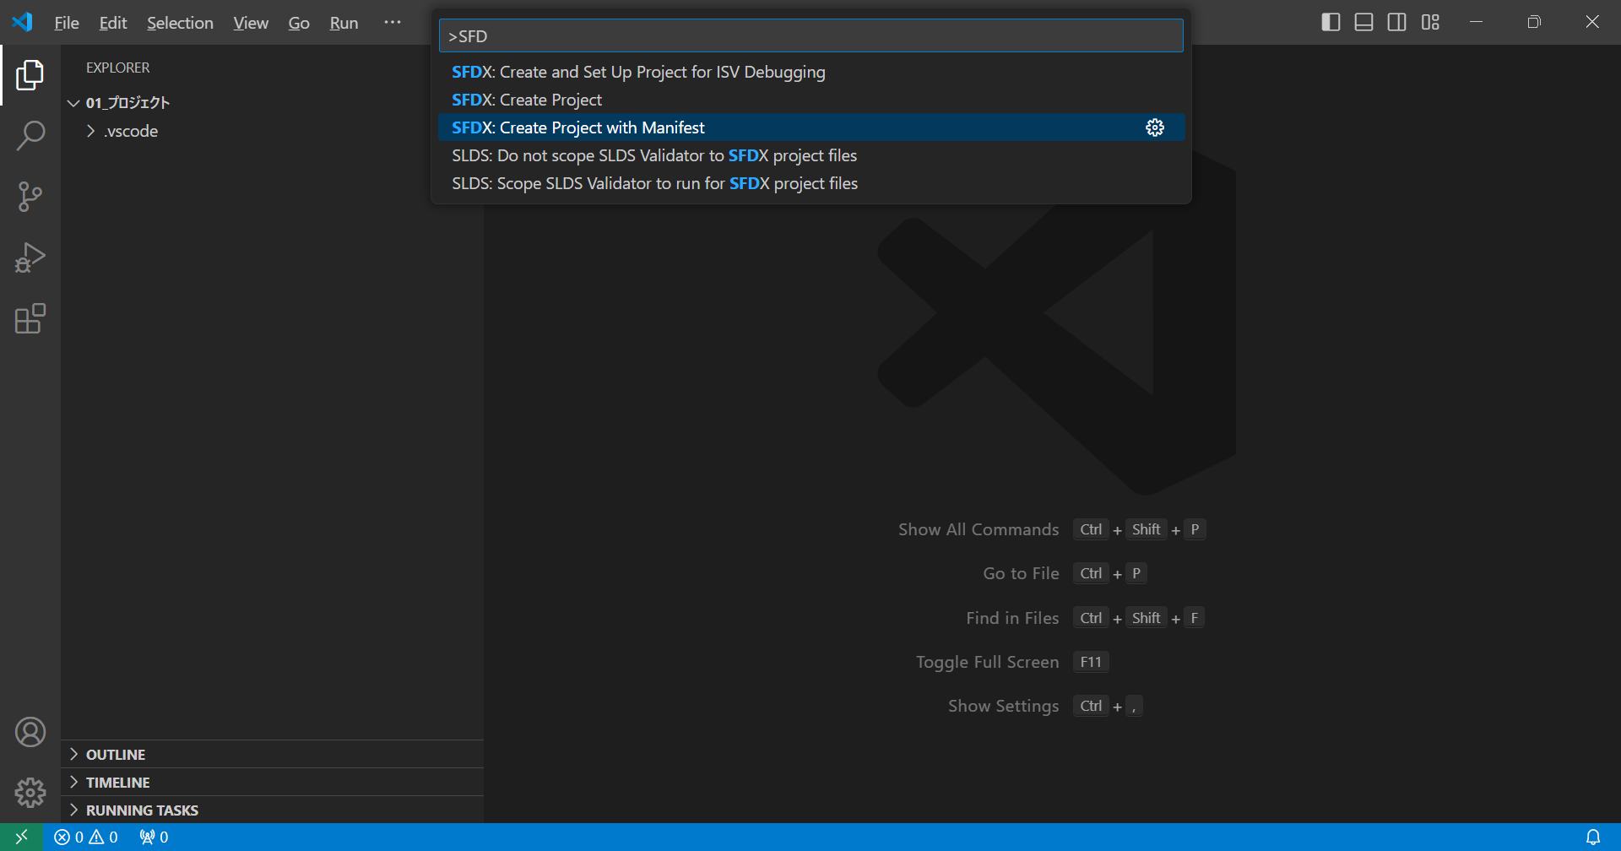

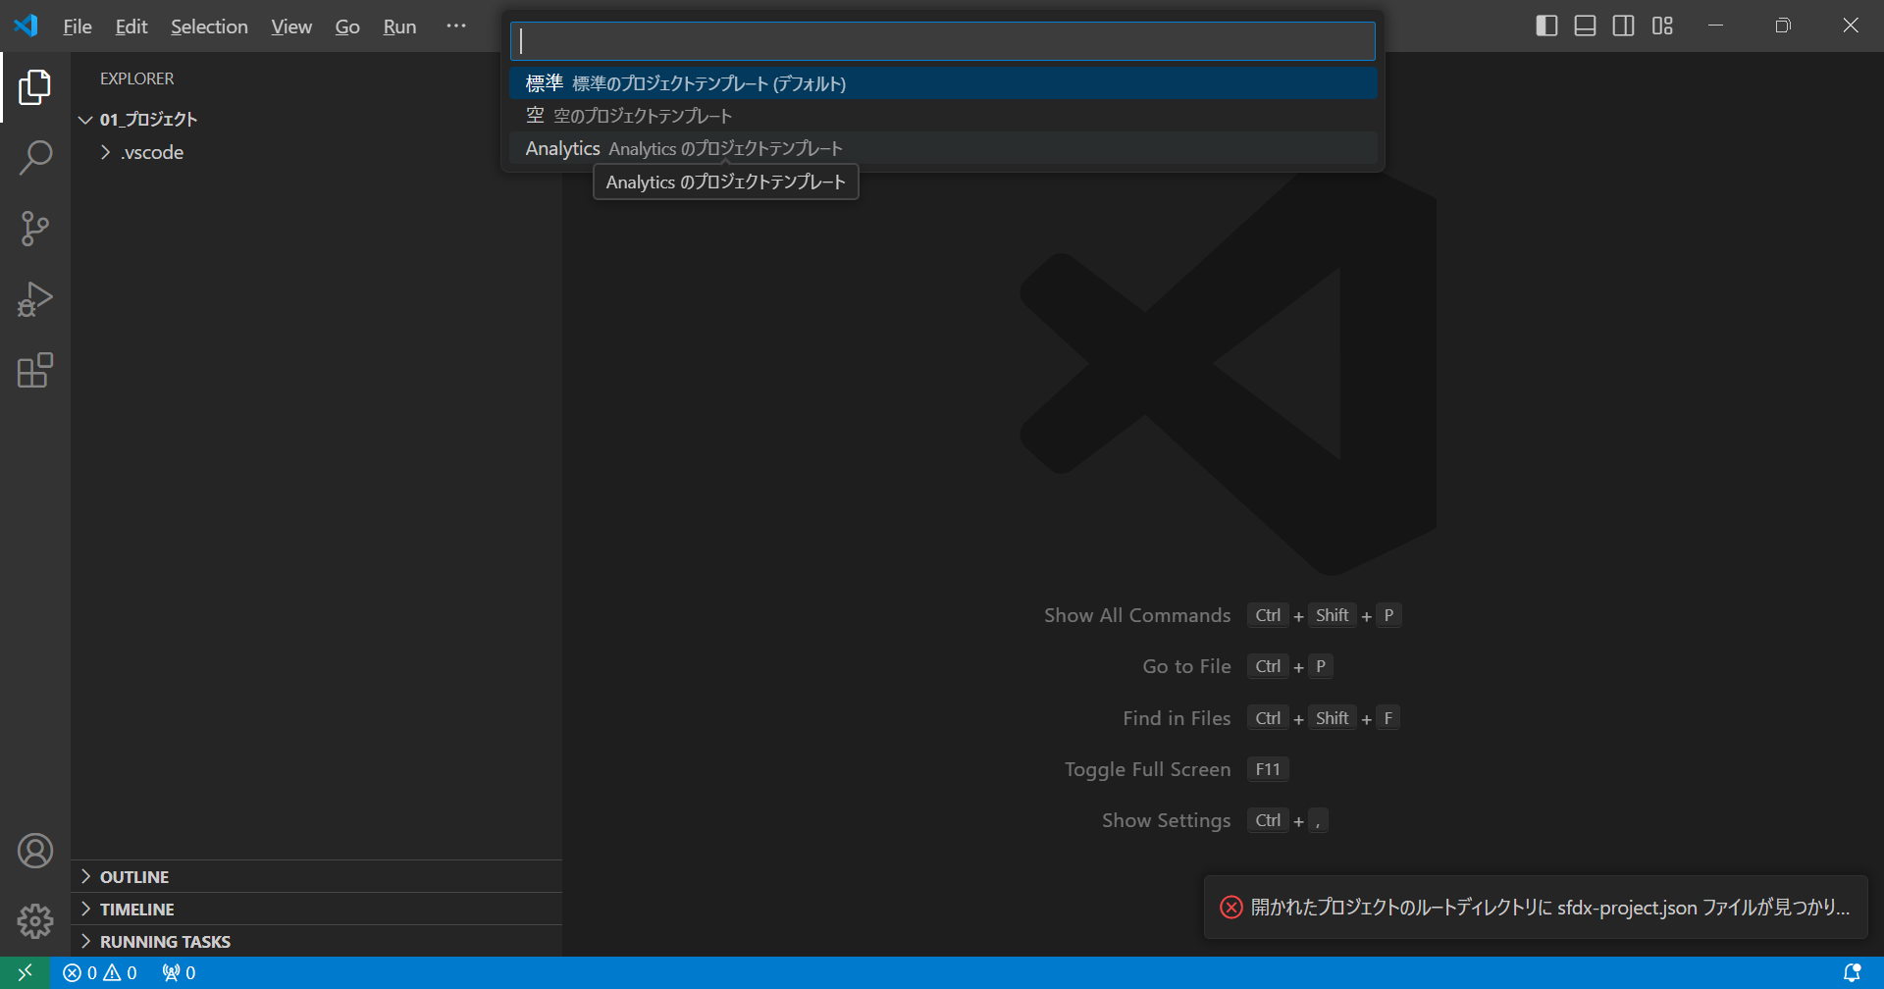

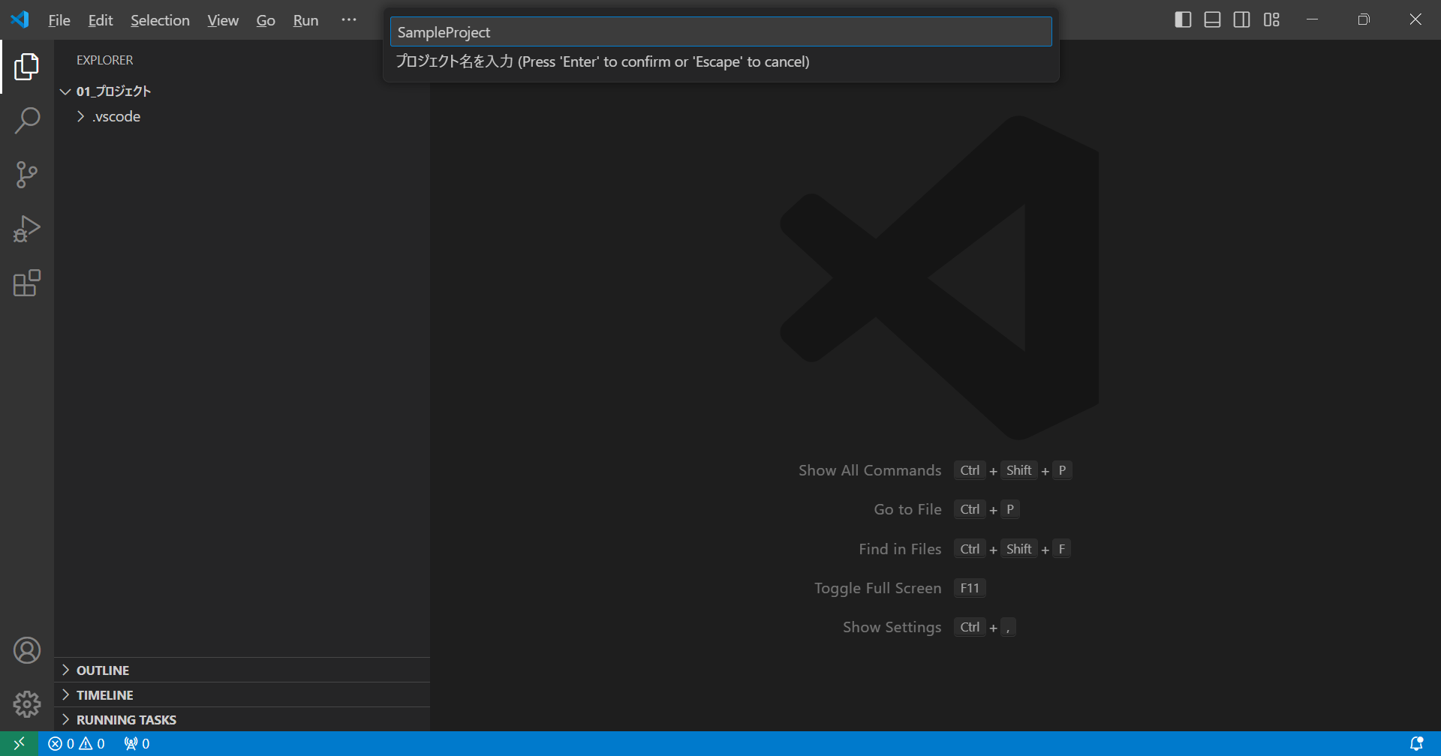

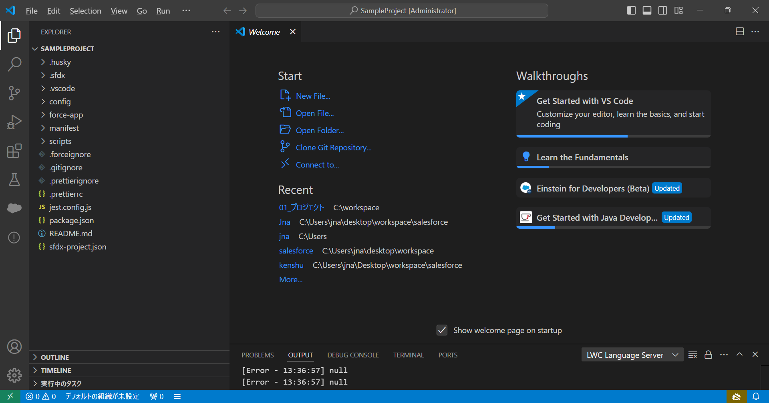

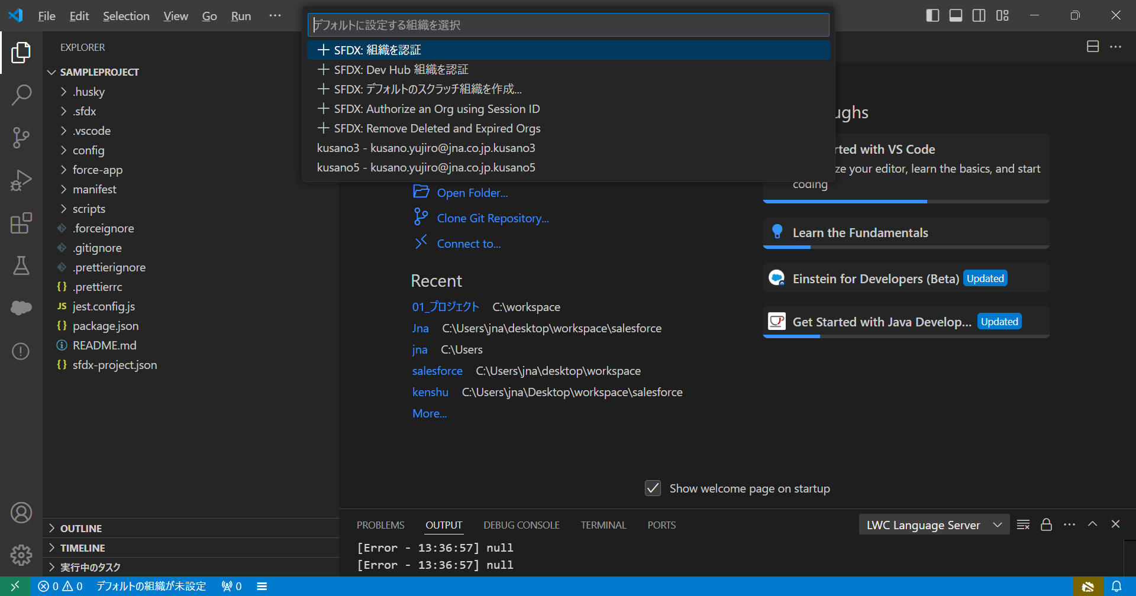

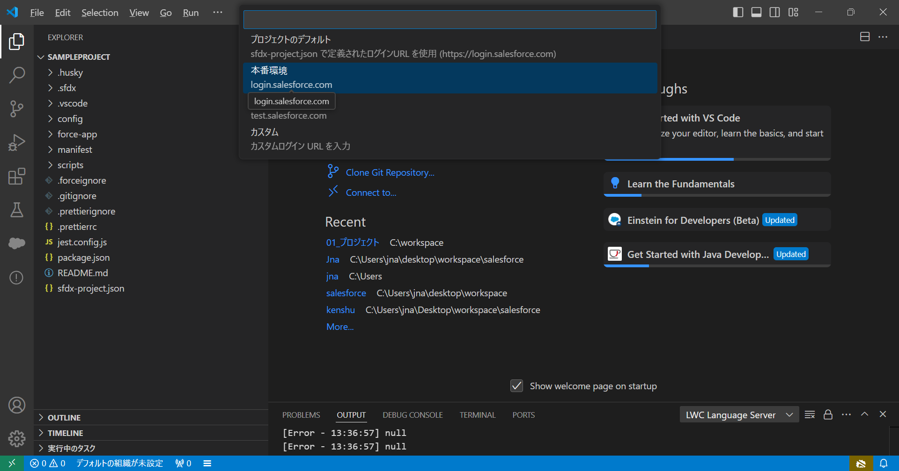

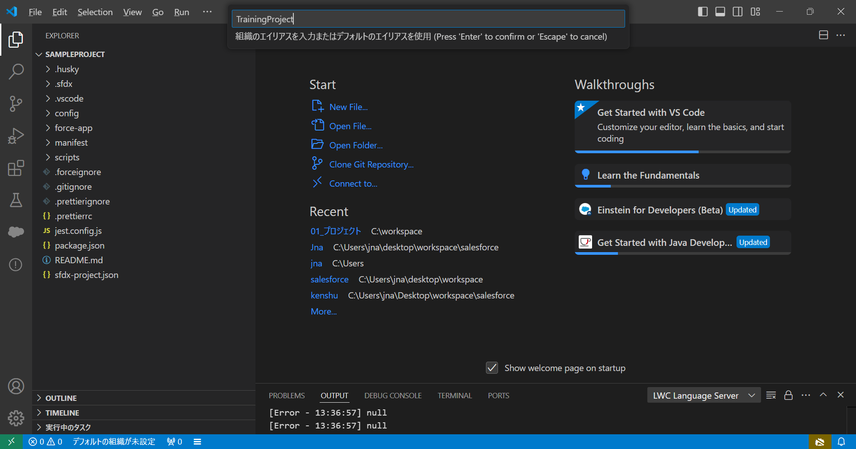

JDK
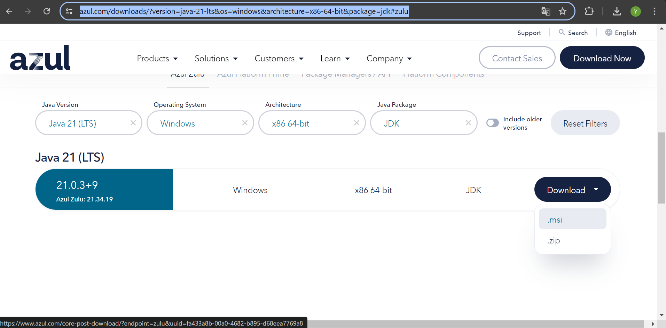
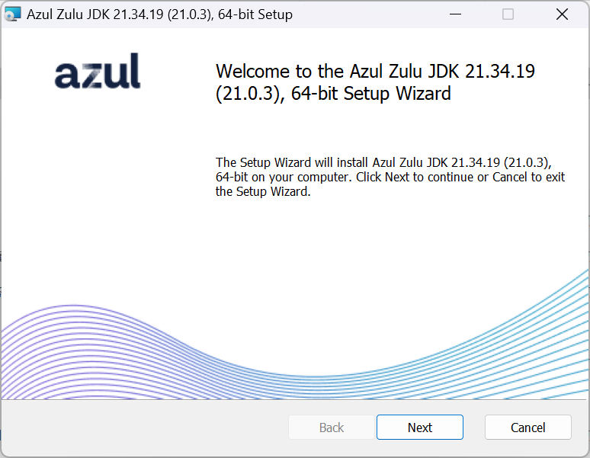
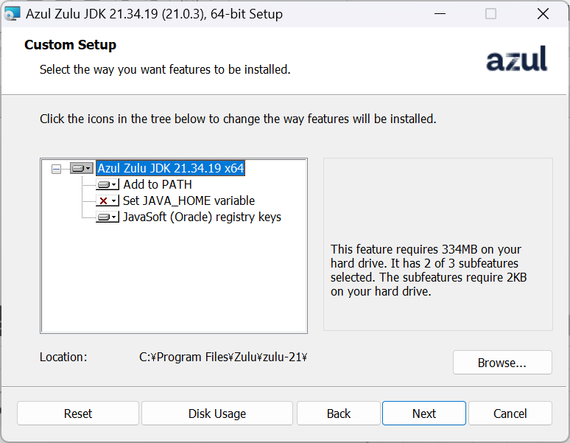
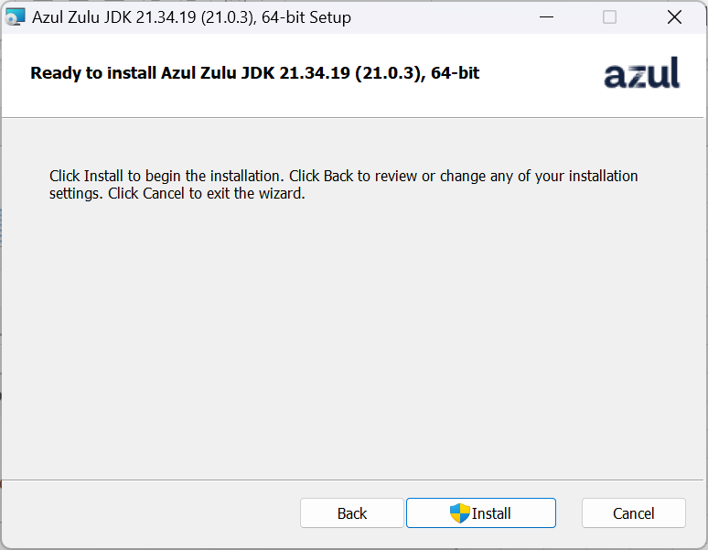
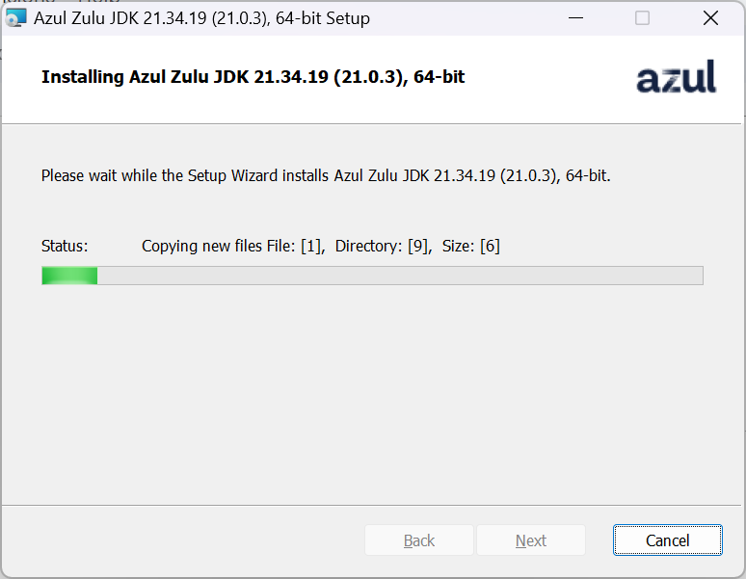
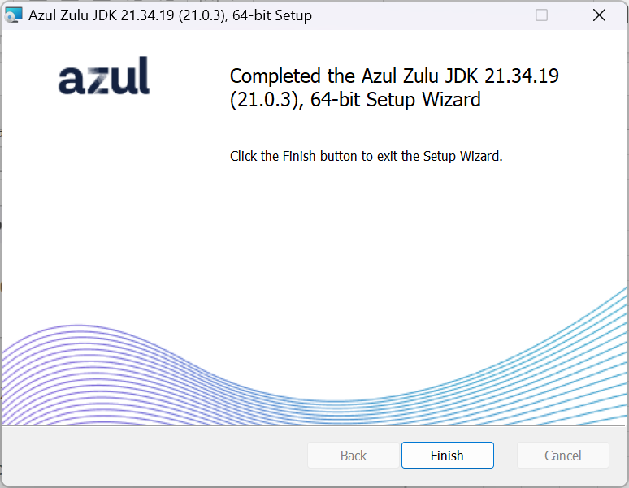
https://www.azul.com/downloads/?version=java-21-lts&os=windows&architecture=x86-64-bit&package=jdk#zulu

JAVA_HOME
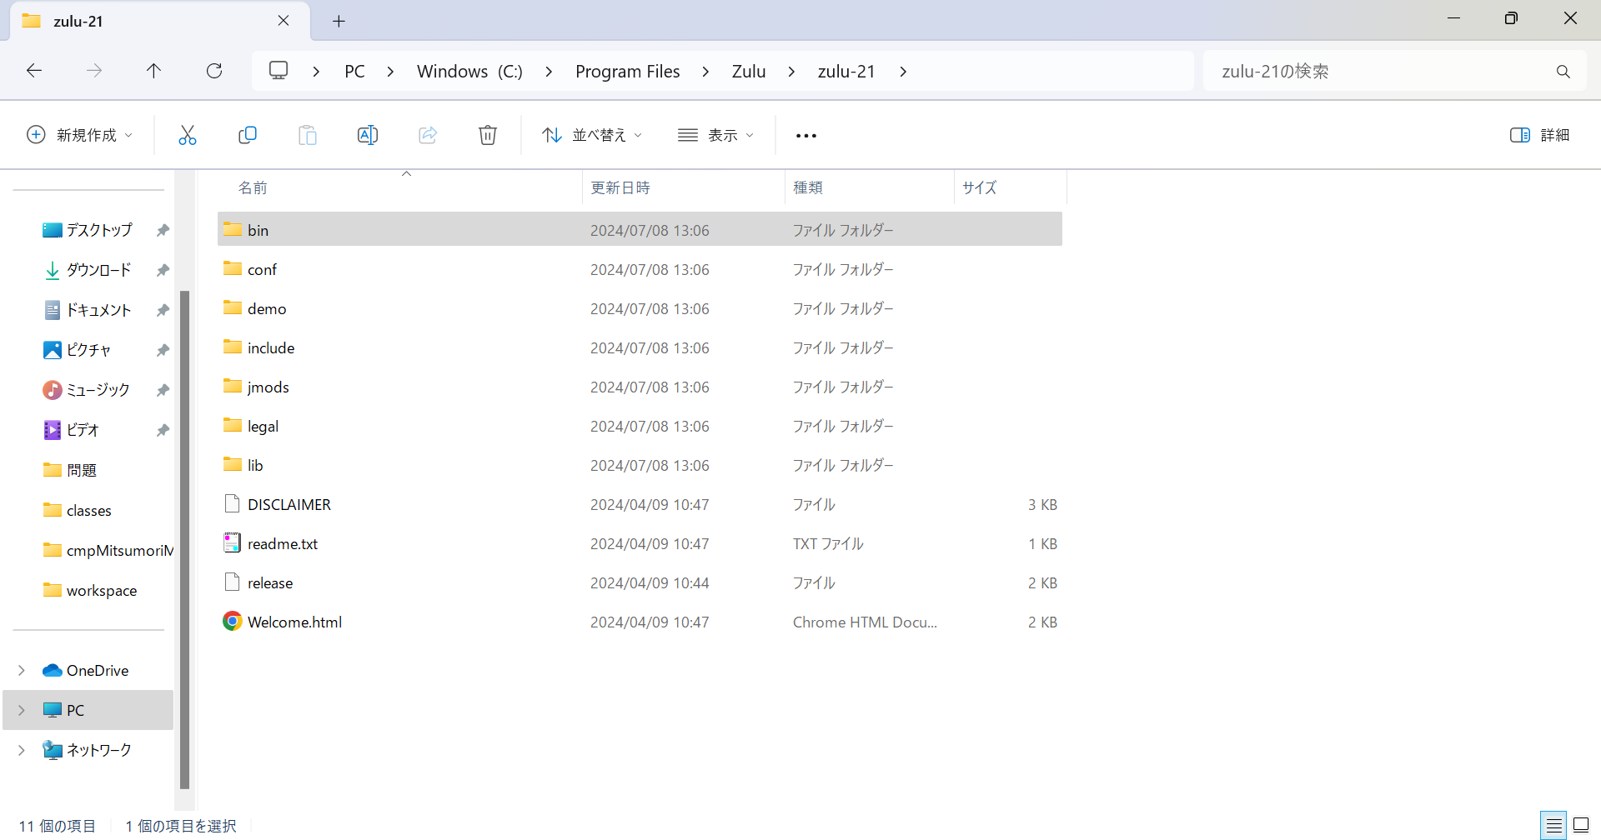
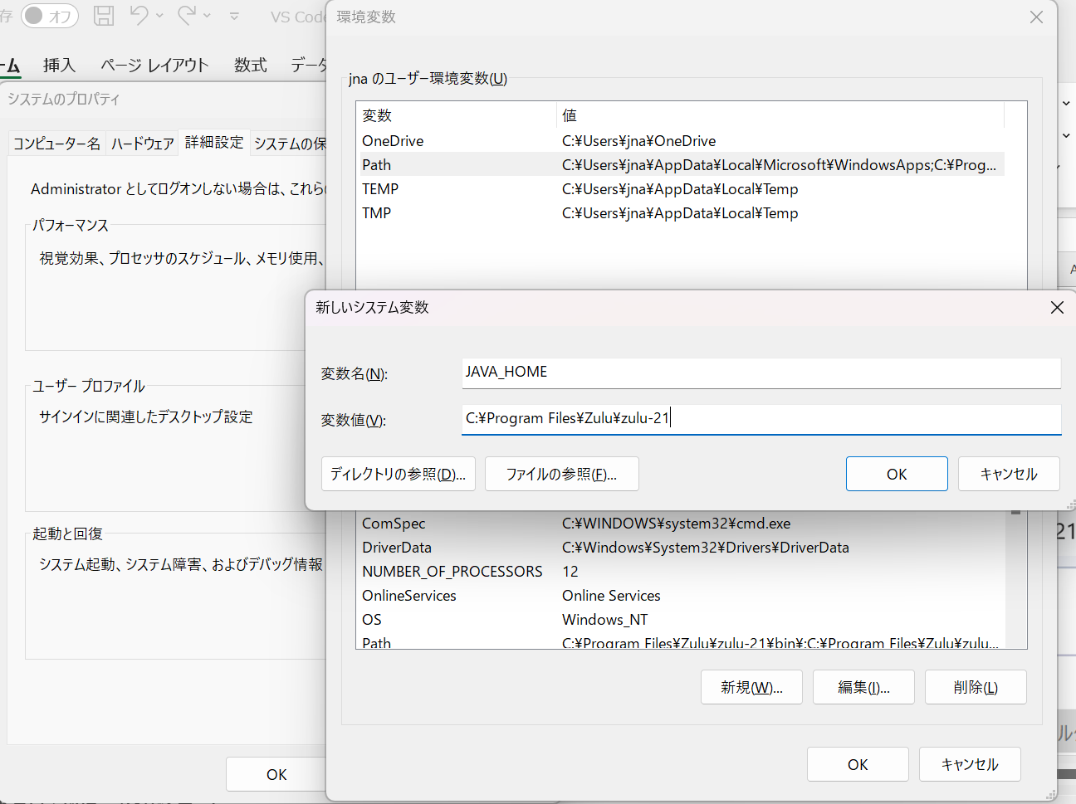
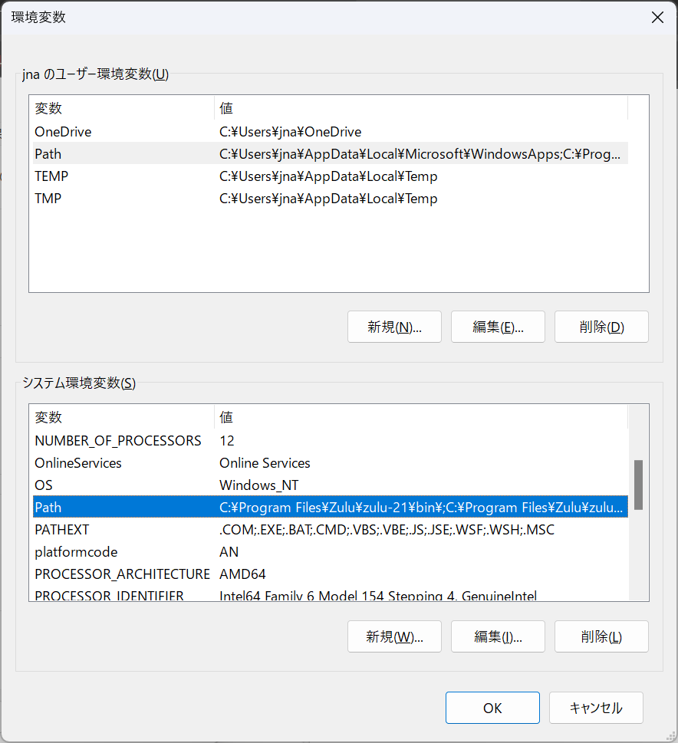
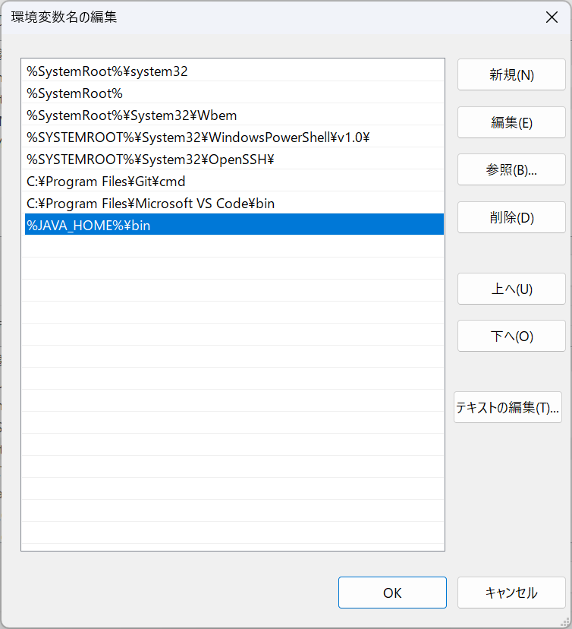
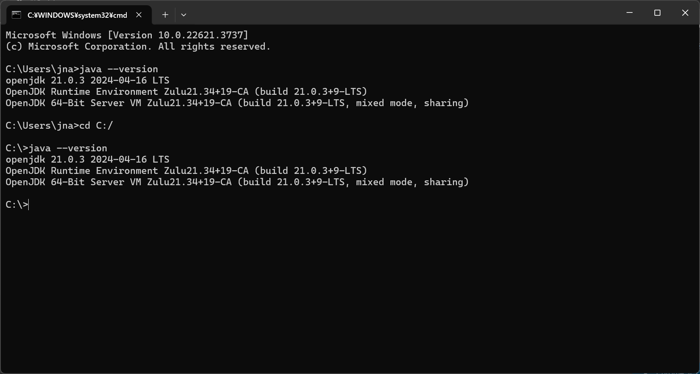
Win+r
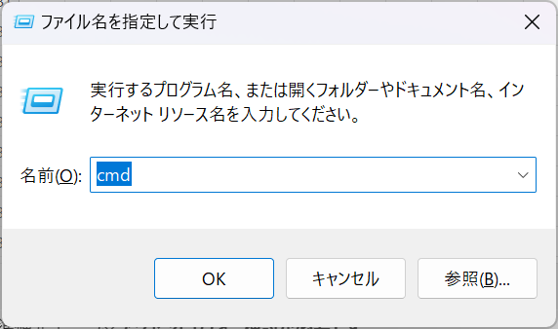

java --version

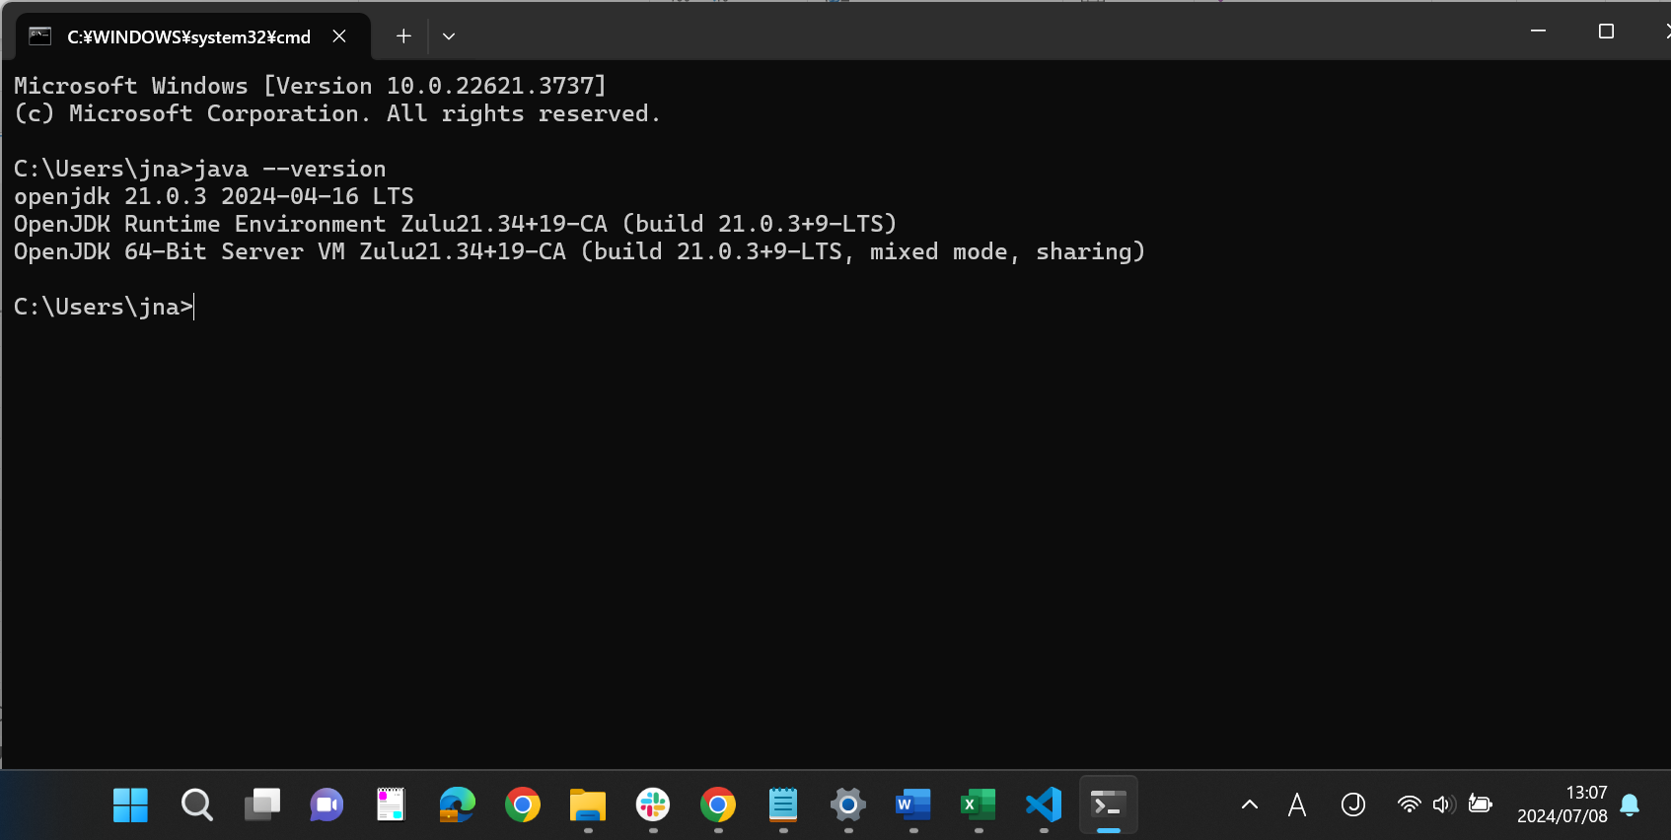

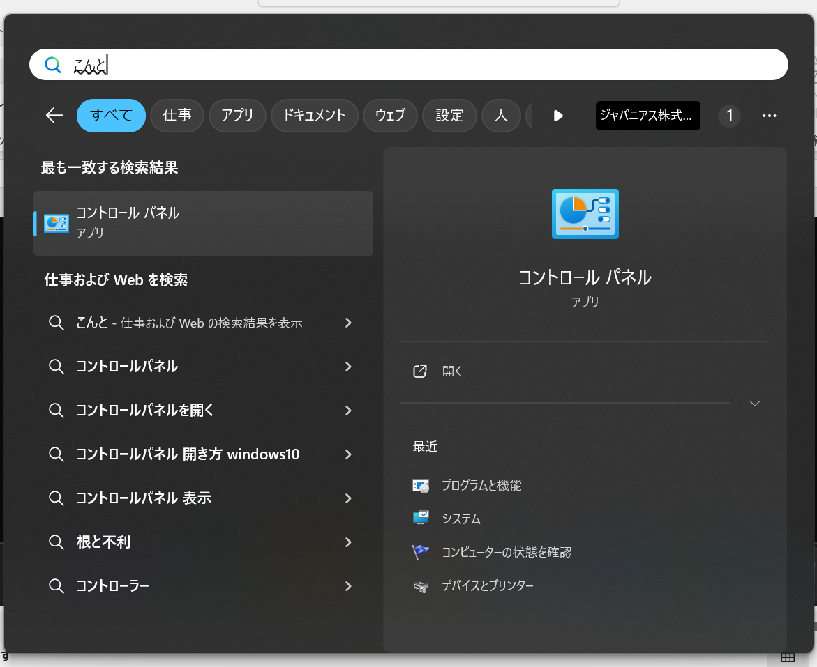

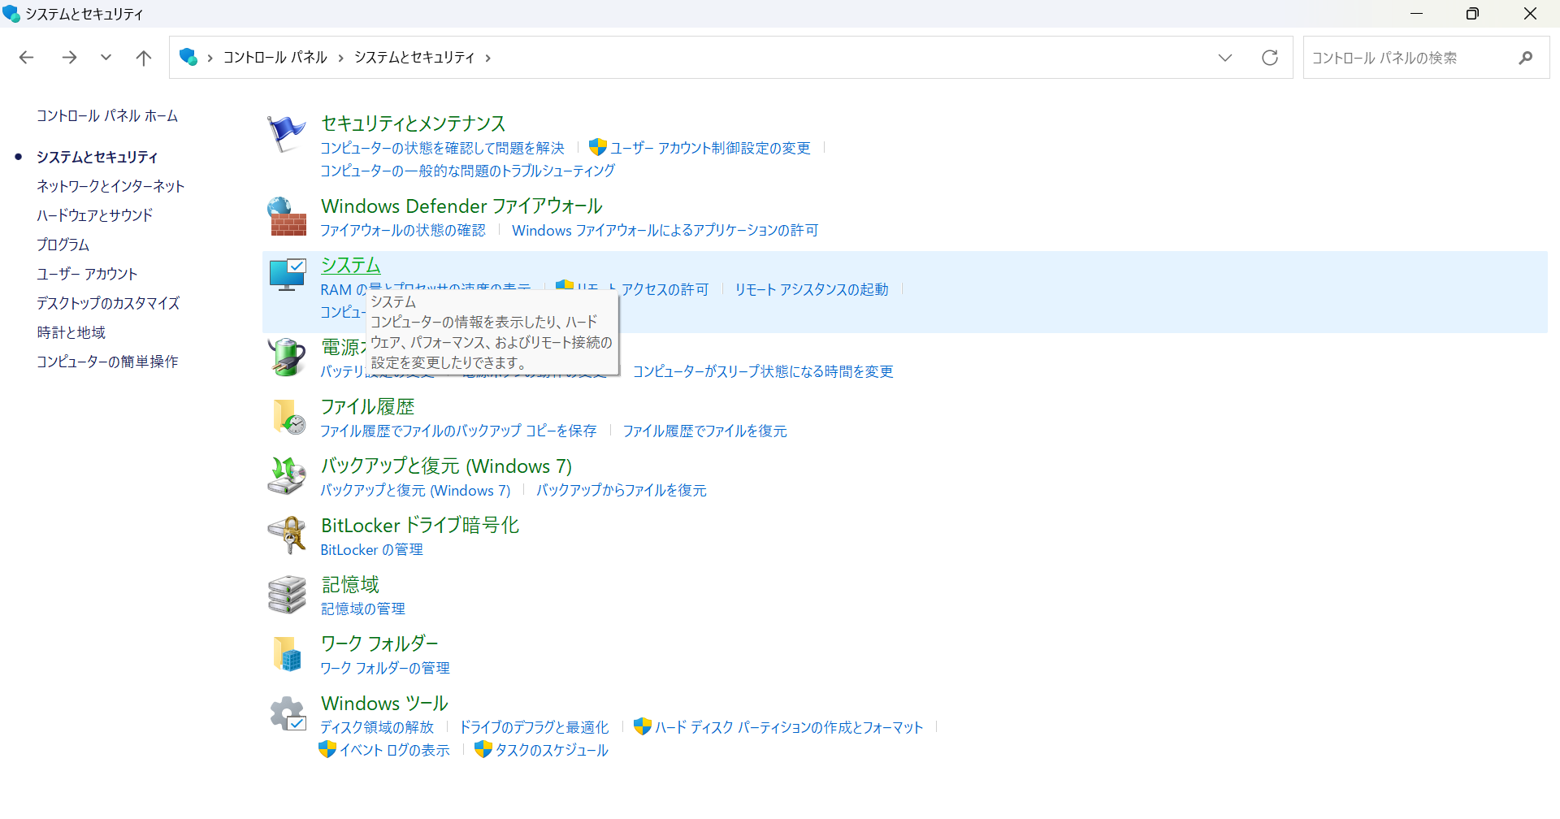

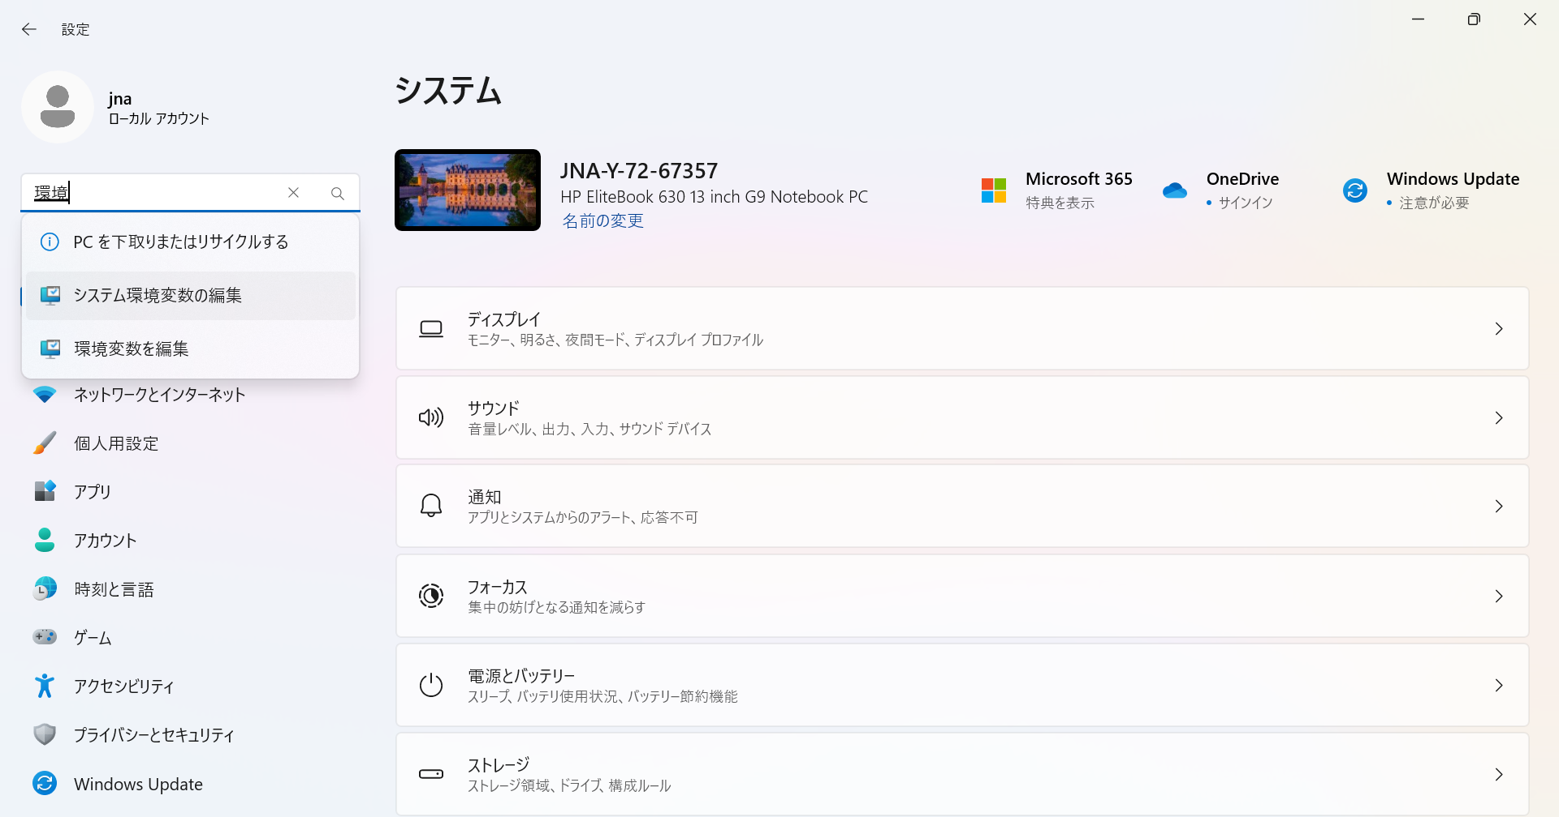

https://www.javadrive.jp/start/install/index4.html

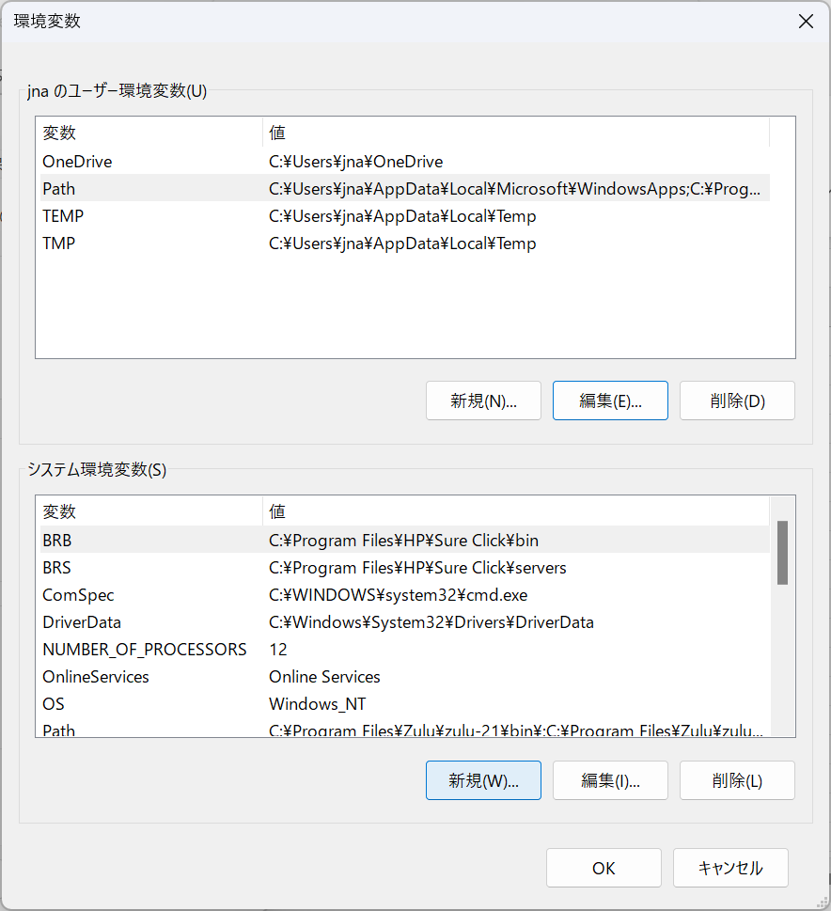

「新しいシステム変数」画面が表示されますので「変数名」に「JAVA_HOME」を、「変数値」に「インストールしたディレクトリ」を入力して下さい(ご自身が JDK をインストールしたディレクトリに合わせて入力して下さい)。入力が終わったら「OK」をクリックして下さい。

Force CLI 設定
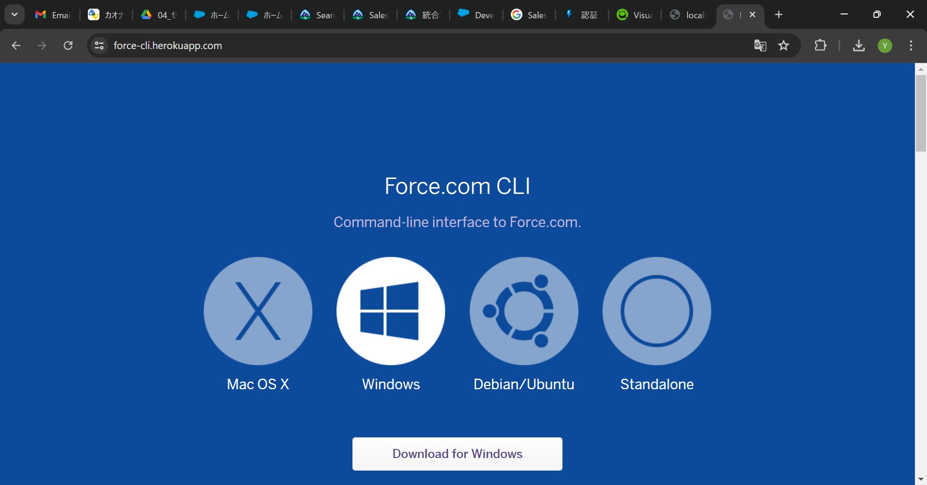
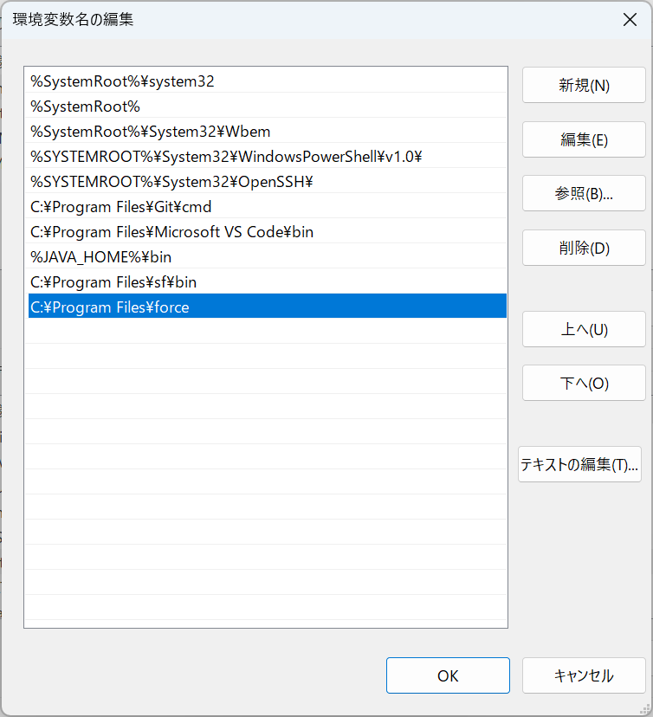
https://force-cli.herokuapp.com/

Git for Windows
https://gitforwindows.org/
https://qiita.com/T-H9703EnAc/items/4fbe6593d42f9a844b1c

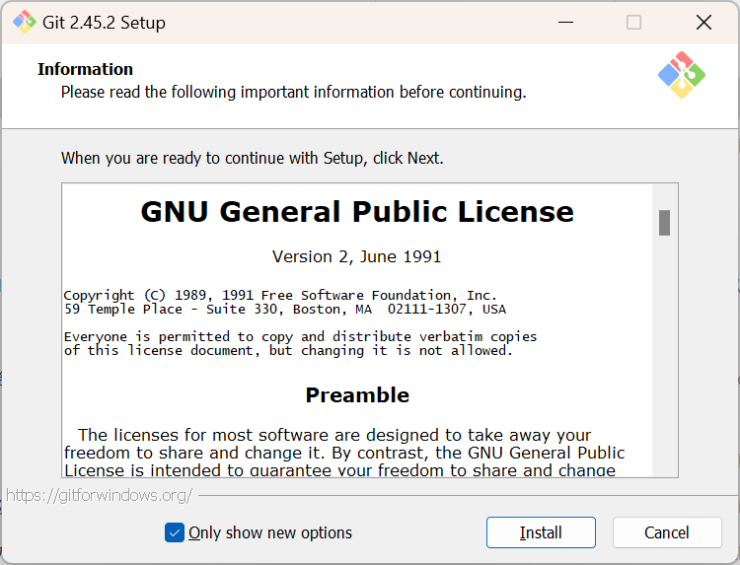

https://qiita.com/Kashiwara/items/e920144fccb8ae5d9069

//Clone a repository into a new directory
git-clone <Http Url Name>
例：git clone https://github.com/doraemon-space/sf_workspace.git

//ロカールにGit Repositoryからソース取得
git pull

//ロカールとGit Repositoryの対象ブランチの差分状況確認
git status

//新規ファイルをGit Repositoryに更新
git add .

//差分確認
git diff --name-only --diff-filter=ACM > changed_file.txt

//フォルダーコピー
cp <ディレクトリ元> <ディレクトリ先>

Create a new branch
git branch <branch-name>

Switch to the new branch
git checkout <branch-name>

Create and switch to a new branch (shortcut)
git checkout -b <branch-name>

# make changes to a repo and git add
git commit -m "first commit"

# update the existing commit message
git push <branch name>

git push origin master

